시스템
자원 시스템

1. 시스템 개요
- 스킬이나 오브젝트를 사용하느데 소모 되는 자원 값
- 필드에 흩뿌려져 있는 자원을 획득하여 사용

2. 자원 표기 룰

-
3. 자원 소모 룰
 |  |  |  |  |  |  |  |  | 스킬명칭
3.1 지속감소 룰 |  |  |  |  |  |  |  |  | 은신
- 지속 감소의 경우 스킬을 사용 하는 동안 n 값 만큼 자원이 지속적으로 감소한다. |  |  |  |  |  |  |  |  | 무력화
폐기
- 사용이 종료 되면 자원 감소를 중지 시킨다.
- UI 지속적으로 감소되고 있는 값을 표기한다. |  |  |  |  |  |  |  |  | 오브젝트 사용
- UI의 감소 값은 3초 마다 표기한다. |  |  |  |  |  |  |  |  | 카메라
- 스킬 사용 시 자원 감소 값을 만족하지 못하는 경우 스킬이 작동하지 않음
- 스킬 사용 중 감소 자원을 만족하지 못하는 경우 스킬이 자동으로 해제 됨

3.2 일반감소 룰
- 버튼입력 직 후 자원이 감소한다.
- 스킬을 사용 시 자원을 만족하지 못하면 스킬을 사용 할 수 없다.
- 스킬을 사용 시 자원을 만족하지 못하는 경우 UI로 사용 불가함을 표기한다.
- 감소 된 자원을 자원창 UI에 표기한다.

4. 자원이 사용 되는 시스템
명칭 | 내용 | 자원 소비 방법 | 기타
스킬 | 스킬 사용 시 감소 | 지속/일반
폐기
오브젝트 사용 | 특정 오브젝트 사용 시 감소 | 일반

5. 자원의 획득 |  |  |  | 예시
- 자원은 필드에 흩어져 있는 자원 오브젝트와 충돌 할 시 획득 할 수 있다.
- 오브젝트의 크기는 보유하고 있는 자원의 값에 따라 결정 된다.
-

 |  |  |  | 1단계 |  | 2단계 |  | 3단계

 |  |  |  | 크기별 수치
 |  |  |  | 단계 | 1 | 2 | 3
 |  |  |  | 수치 | 10 | 20 | 30

UI
1. 자원 UI

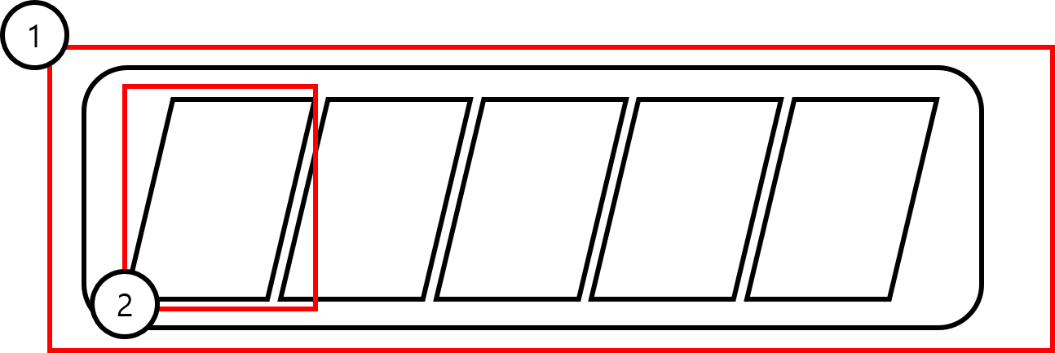

번호 | 명칭 | 내용 | 비고
1 | 자원 UI | 자원을 표기하는 UI
2 | 자원 바 | 현재 보유하고 있는 자원의 양을 표기

2. 자원 크기

1단계

- 형태적으로 자원의 크기를 표현
- 자원의 양이 기준을 초과 할수록자원의 크기가 커짐
- 자원이 뭉쳐져 있는 이미지

